Aufgabe
Nachweis eines Reihenendhauses gemäß GEG 2023

Beispiel 5.9: Elektrische Erdreich-Wasser-Wärmepumpe,
ergänzt um eine Photovoltaik-Anlage mit Batteriespeicher

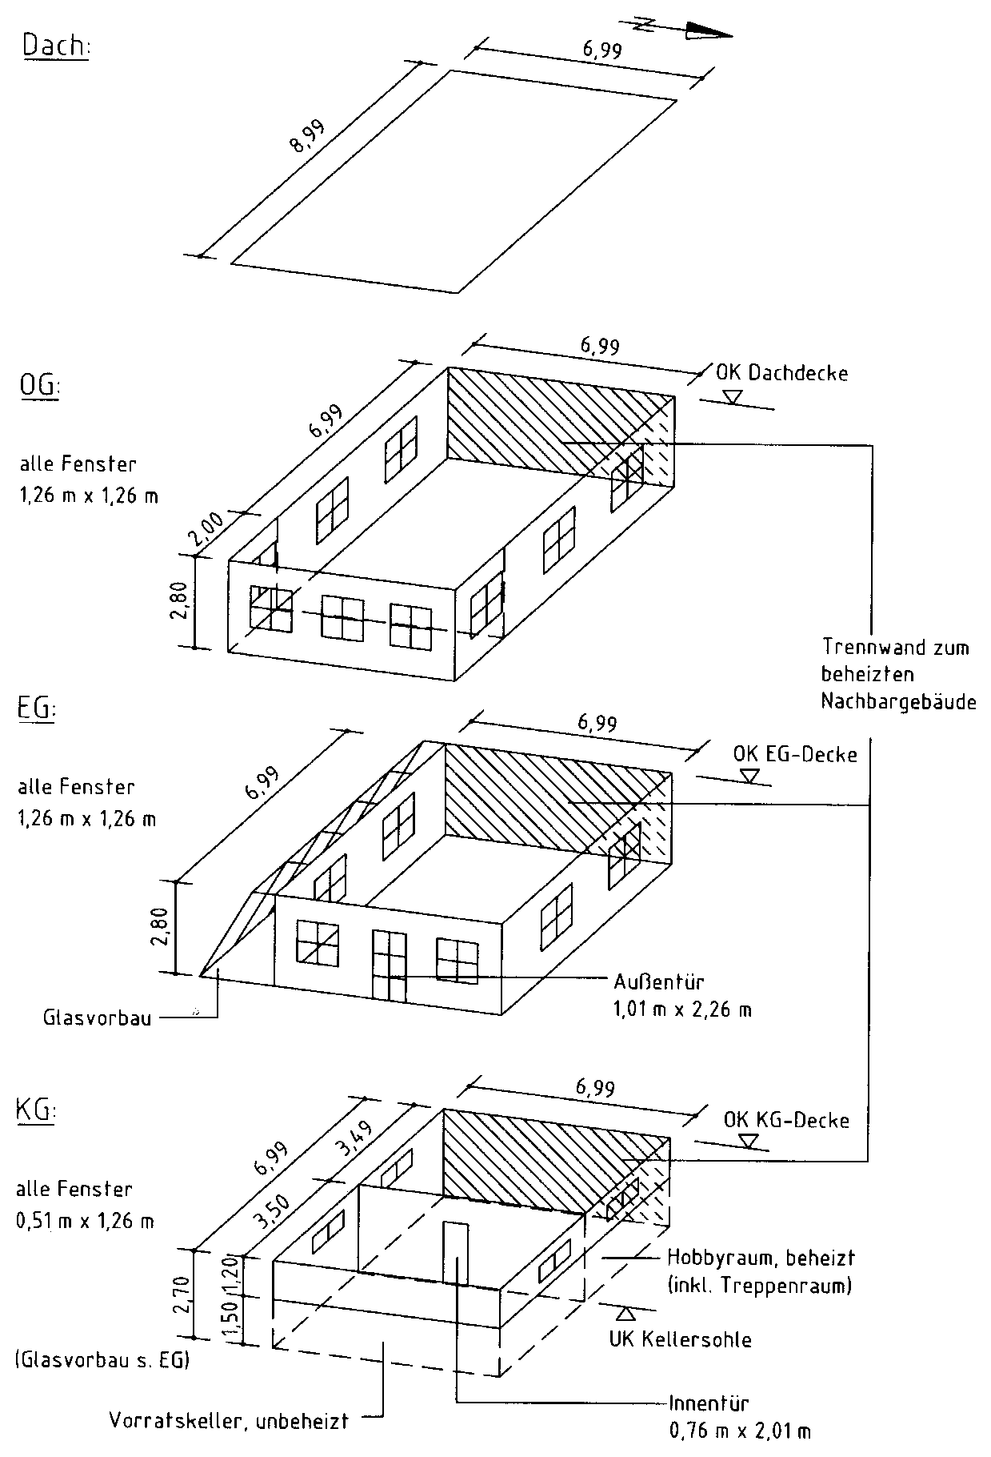

Aufgabe:

Für das dargestellte Reihenendhausist der Nachweis des Gesamtenergiebedarfs
gmäß GEG 2020 mit DIN V 4108-6 und DIN V 4701-10 zu führen.

Bauteile:
- Die Fenster und die Außentür werden dreifach verglast angesetzt mit
- Uw,BW = 0,74 W/(m² · K) und
- g = g0 = 0,50 nach EN 410;
- die Außenwände bestehen aus zweischaligem Mauerwerk mit
UAW = 0,20 W/(m² · K),
- die erdberührten Außenwände bestehen aus Mauerwerk mit Perimeter­
dämmung mit UG1 = 0,21 W/(m² · K),
- die Kellerdecke zum unbeheizten Keller sei unterseitig gedämmt mit
UG2 = 0,20 W/(m² · K),
- die Kellersohle unter dem beheizten Keller habe UG3 = 0,19 W/(m² · K),
- die Decke nach unten gegen Außenluft habe UDL = 0,21 W/(m² · K),
- das Flachdach sei hochgedämmt mit UD = 0,13 W/(m² · K),
- die Wand zum Raum mit wesentlich niedrigerer Innentemperatur im KG
sei auf der Kaltseite gedämmt mit Uu = 0,30 W/(m² · K) und
- die Tür in dieser Wand bestehe aus Holz/Holzwerkstoff/Kunststoff.

Der unbeheizte Glasvorbau sei verglast mit einer Wärmeschutzverglasung.
Alle Wärmebrücken sollen DIN 4108 Beiblatt 2 (Kategorie A) genügen oder als gleichwertig
nachgewiesen sein. Es soll eine Luftdichtheitsprüfung durchgeführt werden.

Die Heizungsanlage besteht
- aus einer bivalenten Erdreich-Wasser-Elektrowärmepumpe innerhalb der thermischen
Hülle mit Vor-/Rücklauftemperaturen von 35°C/28 °C (die Spitzenlast sei sei durch
einen elektrischen Heizstab abgedeckt),,
- es wird ein Pufferspeicher vorgesehen, er sei indirekt beheizt und innerhalb der
thermischen Hülle aufgestellt;
- die Wärmeverteilung erfolgt innerhalb der thermischen Hülle mit Hlfe einer
geregelten Pumpe,
- zur Wärmeübergabe ist eine Fußbodenheizung mit elektronischer Regeleinrichtung
vorgesehen.

Die Trinkwassererwärmung
- soll innerhalb der thermischen Hülle zentral durch die Heizanlage erfolgen
und mit elektrischer Ergänzungsheizung sowie einer Zirkulationsleitung versehen sein,
- die Trinkwasserspeicherung erfolgt in einem indirekt beheizten Speicher
innerhalb der thermischen Hülle.

Eine Lüftungsanlage ist nicht vorgesehen.

Ergänt wird jedoch noch folgende Anlagentechnik:
- Auf dem eigenen Dach (d.h. in unmittelbarem räumlichen Zusammenhang = gebäude-
nah) wird eine Photovoltaik-Anlage mit einer Nennleistung PSTC von ≥ 0,03 × AN/n vor-
gesehen (vgl. Abschnitt 5.2), für AN = 121,16 m² und n = 2 voll beheizte Geschosse also
PSTC ≥ 0,03 × AN/n = 0,03 × 121,16/2 = 1,82 kWp
gewählt PSTC = 1,9 kWp (entsprechend ca. 10 bis 15 m² Modulfläche).
- Vorrangig soll der erzeugte Strom im Gebäude selbst genutzt werden, nur
die überschüssige Energie wird in das öffentliche Netz eingespeist.
- Ferner wird ein elektrochemischer Stromspeicher (Batterie) mit ≥ 1 kWh Nenn-
kapazität je kWp Anlagenleistung, d.h. hier mit 2 kWh ≥ 1,9 kWh Nennkapazität geplant.

Besondere Anforderungen an die Nutzung erneuerbarer Energien

Durch Einsatz einer Erdreich-Wasser-Wärmepumpe für Heizung und Trinkwassererwärmung sind
diese Anforderungen gemäß Tabelle 5.5 mit einem Deckungsanteil von ≥ 50 % bei Einhaltung der
Mindestanforderungen für die Vergabe des EU-Umweltzeichens nach Richtlinie 2009/28/EG erfüllt.

